weclapp
weclapp Cloud CRM – alle Kunden und Kontakte im Blick

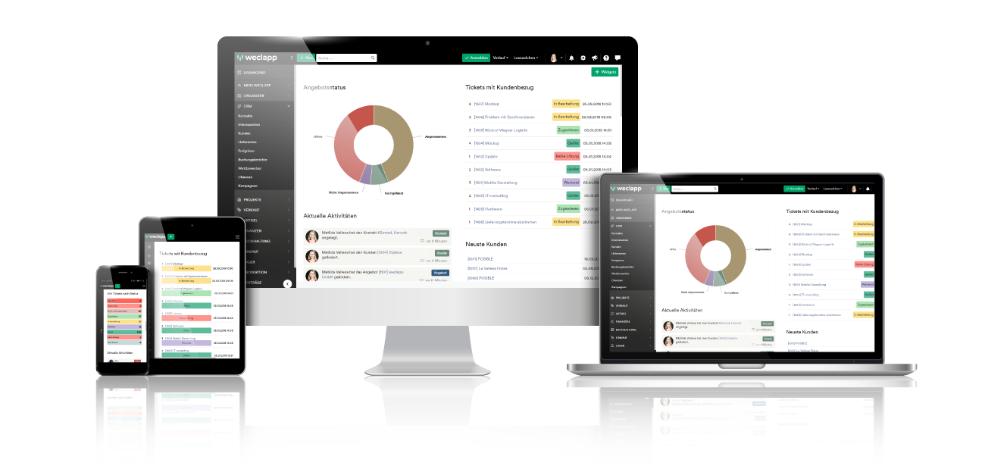

Kontakte verwalten − schnelles und unkompliziertes Kunden- und Kontaktmanagement
E-mails ablegen – automatische Ablage beim Kunden und praktische Übersicht in Kontakthistorie
Vertrieb managen – Interessenten qualifizieren, Potenziale erkennen, reagieren und handeln
Kampagnen planen − mithilfe von Schnittstellen professionelle Kampagnen erstellen
Mobil sein – mit Mobile CRM überall und jederzeit erreichbar und einsatzbereit sein

Die kostenlose Testversion findest Du hier: https://www.weclapp.com/de/registrieren/

